Hoja1
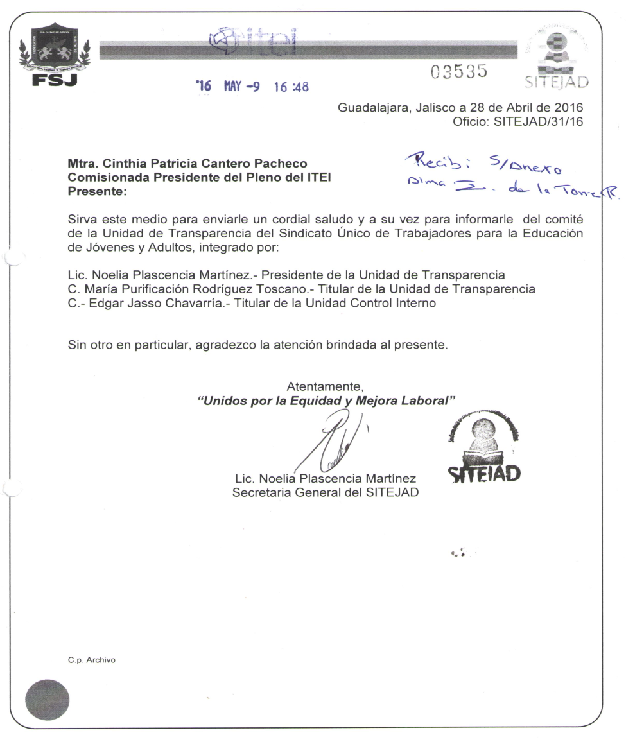
SINDICATO ÚNICO DE TRABAJADORES PARA LA EDUCACIÓN DE JÓVENES Y ADULTOS
Artículo 16-Quáter. Numeral 1 fracción IV.-Relación detallada de los recursos públicos económicos, en especie, bienes o donativos que reciban y el informe detallado del ejercicio y destino final de los recursos públicos que ejerzan:

Recurso público que se recibió en Diciembre de 2015:
TIPO DE RECURSO RECIBIDO | FECHA DE RECIBO | IMPORTE | FINALIDAD DEL RECURSO | DOCUMENTOS COMPROBATORIOS | RESPONSABLE DE RECIBIR, ADMINISTRAR Y EJERCER EL RECURSO | DESIGNADO A
Económico | 2015-12-07 | $29,700.00 | para dar cumplimiento a la cláusula 27 fracción V.- del Contrato Colectivo vigente | Facturas comprobatorias proveedor PROMEYCO folio fiscal dbldf7fa-6e05-4230-bd44-b0c4bd78048a, proveedor JUGUETRON folio fiscal 3B55FC1C-705D-4C83-B84B-22C2E29609AF. | Lic. Noelia Plascencia Martínez Secretaria General del SITEJAD | El instituto Estatal para la Educación de Jóvenes y Adultos nos entregó la cantidad de $300.00 (trescientos pesos 00/100 M.N.) por cada hijo de los trabajadores hasta la edad de 12 años, para la dotación de juguetes por concepto de navidad y se entregó en la primer quincena del mes de Diciembre de 2015. Se compraron y entregaron juguetes a 99 hijos de los trabajadores, según base de datos con documentación comprobatoria
Económico | 2015-12-08 | $24,205.00 | para dar cumplimiento a la cláusula 27 fracción VI.- del Contrato Colectivo vigente | Factura comprobatoria proveedor Salón de Leo folio fiscal 08ACF6A6-C0C7-491A-B3F4-EB9581646912 | Lic. Noelia Plascencia Martínez Secretaria General del SITEJAD | El Instituto Estatal para la Educación de Jóvenes y Adultos nos entregó la cantidad de $235.00 (doscientos treinta y cinco pesos 00/100 M.N.) por cada trabajador, según padrón de socios al mes de diciembre de 2015 se llevó a cabo la comida para 103 trabajadores en el Salón de Leo el día 17 de Diciembre 2015.
 |  | $53,905.00

Recurso público que se recibió en el periodo de Enero a Diciembre de 2016:
TIPO DE RECURSO RECIBIDO | FECHA DE RECIBO | IMPORTE | FINALIDAD DEL RECURSO | DOCUMENTOS COMPROBATORIOS | RESPONSABLE DE RECIBIR, ADMINISTRAR Y EJERCER EL RECURSO | DESIGNADO A
Económico | 2016-04-26 | $13,585.44 | para dar cumplimiento a la cláusula 27 fracción III.- del Contrato Colectivo vigente | Factura comprobatorias folio fiscal 0417C11B-0108-4BA6-B4ED-90DA4509DB98 | Lic. Noelia Plascencia Martínez Secretaria General del SITEJAD | El Instituto Estatal para la Educación de Jóvenes y Adultos nos entregó la cantidad de $146.08 (ciento cuarenta y seis pesos 08/100 M.N.) por cada hijo de los trabajadores hasta la edad de 12 años, para organizar en el mes de abril el festival del día del niño, 93 niños según base de datos con documentación comprobatoria
Económico | 2016-05-04 | $11,500.00 | para dar cumplimiento a la cláusula 27 fracción IV.- del Contrato Colectivo vigente | Factura comprobatoria folio fiscal 9362BF2-A659-4FB2-B103-0DADFF4BBB81 | Lic. Noelia Plascencia Martínez Secretaria General del SITEJAD | El Instituto Estatal para la Educación de Jóvenes y Adultos nos entregó la cantidad de $250.00 (doscientos cincuenta pesos 00/100 M.N.) por madre trabajadora, para organizar un festival conmemorativo del día diez de mayo, 46 mamás según base de datos
Económico | 2016-06-15 | $9,250.00 | para dar cumplimiento a la cláusula 27 fracción VIII.- del Contrato Colectivo vigente | Factura comprobatoria folio fiscal 1B820334-9FA4-4D60-81CE-D110D680483D | Lic. Noelia Plascencia Martínez Secretaria General del SITEJAD | El Instituto Estatal para la Educación de Jóvenes y Adultos nos entregó la cantidad de $250.00 (doscientos cincuenta pesos 00/100 M.N.) por padre trabajador, para actividades de esparcimiento y recreativas y evento deportivo, 37 papás según base de datos
Económico | 2016-07-26 | $23,490.00 | para dar cumplimiento a la cláusula 27 fracción I.- del Contrato Colectivo vigente | Factura comprobatoria folio fiscal DBC2E063-C374-4345-9580-ED2448410B08 | Lic. Noelia Plascencia Martínez Secretaria General del SITEJAD | El Instituto Estatal para la Educación de Jóvenes y Adultos nos entregó la cantidad de $270.00 (doscientos setenta pesos 00/100 M.N.) para la compra de paquetes escolares, a cada hijo de los trabajadores que se encuentren cursando los niveles preescolar, primaria y secundaria, de conformidad con la lista oficial emitida por la Secretaría de Educación Jalisco y con el padrón que presente el Sindicato (87 hijos cursando esos niveles)
Económico | 2016-11-29 | $29,700.00 | para dar cumplimiento a la cláusula 27 fracción V.- del Contrato Colectivo vigente | Factura comprobatoria folio fiscal CF1B0120-2411-4116-8ACF-76B7419491C4, factura juguetron folio fiscal 13306B1A-457A-436E-B92A-79FBE63FE659 | Lic. Noelia Plascencia Martínez Secretaria General del SITEJAD | El Instituto Estatal para la Educación de Jóvenes y Adultos nos entregó la cantidad de $330.00 (trescientos treinta pesos 00/100 M.N.) para cada hijo de los trabajadores hasta la edad de 12 años 11 meses (prevía comprobación documental) para la dotación de juguetes por concepto de navidad (90 hijos con derecho a ésta prestación)
Económico | 2016-12-15 | $26,190.00 | para dar cumplimiento a la cláusula 27 fracción VI.- del Contrato Colectivo vigente | Factura comprobatoria folio fiscal D891CFFA-3026-470A-968F-EAC3C5092BEC | Lic. Noelia Plascencia Martínez Secretaria General del SITEJAD | El Instituto Estatal para la Educación de Jóvenes y Adultos nos entregó la cantidad de $270.00 (doscientos setenta pesos 00/100 M.N.) por cada trabajador por concepto de comida de fin de año (97 trabajadores)
 |  | $113,715.44

Recurso público que se ha recibió en el periodo de Enero a Diciembre de 2017:
TIPO DE RECURSO RECIBIDO | FECHA DE RECIBO | IMPORTE | FINALIDAD DEL RECURSO | DOCUMENTOS COMPROBATORIOS | RESPONSABLE DE RECIBIR, ADMINISTRAR Y EJERCER EL RECURSO | DESIGNADO A
Económico | 2017-04-26 | $14,087.04 | para dar cumplimiento a la cláusula 27 fracción III.- del Contrato Colectivo vigente | Factura comprobatoria folio fiscal 1F5DFDE9-B613-4D58-B94C-EB30E455F13C | Lic. Noelia Plascencia Martínez Secretaria General del SITEJAD | El Instituto Estatal para la Educación de Jóvenes y Adultos nos entregó la cantidad de $160.08 (ciento sesenta pesos 08/100 M.N.) por cada hijo de los trabajadores hasta la edad de 12 años, para organizar en el mes de abril el festival del día del niño, 88 niños según base de datos con documentación comprobatoria
Económico | 2017-05-12 | $11,500.00 | para dar cumplimiento a la cláusula 27 fracción IV.- del Contrato Colectivo vigente | Factura comprobatoria folio fiscal 3267ABB9-3ABC-4E0D-AEC0-ECAFF5BC1263 | Lic. Noelia Plascencia Martínez Secretaria General del SITEJAD | El Instituto Estatal para la Educación de Jóvenes y Adultos nos entregó la cantidad de $250.00 (doscientos cincuenta pesos 00/100 M.N.) por madre trabajadora, para organizar un festival conmemorativo del día diez de mayo, 46 mamás según base de datos
Económico | 2017-06-08 | $9,000.00 | para dar cumplimiento a la cláusula 27 fracción VIII.- del Contrato Colectivo vigente | Factura comprobatoria folio fiscal BB0842F0-0B48-4D4C-9C76-B1C37EABBD8D | Lic. Noelia Plascencia Martínez Secretaria General del SITEJAD | El Instituto Estatal para la Educación de Jóvenes y Adultos nos entregó la cantidad de $250.00 (doscientos cincuenta pesos 00/100 M.N.) por padre trabajador, para actividades de esparcimiento y recreativas y evento deportivo, 36 papás según base de datos
Económico | 2017-08-04 | $22,140.00 | para dar cumplimiento a la cláusula 27 fracción I.- del Contrato Colectivo vigente | Factura comprobatoria folio fiscal 70B288EC-5853-4DAD-B6AA-AA007FB4F959 | Lic. Noelia Plascencia Martínez Secretaria General del SITEJAD | El Instituto Estatal para la Educación de Jóvenes y Adultos nos entregó la cantidad de $270.00 (doscientos setenta pesos 00/100 M.N.) para la compra de paquetes escolares, a cada hijo de los trabajadores que se encuentren cursando los niveles preescolar, primaria y secundaria, de conformidad con la lista oficial emitida por la Secretaría de Educación Jalisco y con el padrón que presente el Sindicato (82 hijos cursando esos niveles)
Económico | 2017-12-07 | $30,360.00 | para dar cumplimiento a la cláusula 27 fracción V.- del Contrato Colectivo vigente | Factura comprobatoria folio fiscal 0CB68432-0128-AD76-92CE-B1658837B36C00001000000306774471 | Lic. Noelia Plascencia Martínez Secretaria General del SITEJAD | El Instituto Estatal para la Educación de Jóvenes y Adultos nos entregó la cantidad de $330.00 (trescientos treinta pesos 00/100 M.N.) para cada hijo de los trabajadores hasta la edad de 12 años 11 meses (prevía comprobación documental) para la dotación de juguetes por concepto de navidad (92 hijos con derecho a ésta prestación)
Económico | 2017-12-07 | $27,000.00 | para dar cumplimiento a la cláusula 27 fracción VI.- del Contrato Colectivo vigente | Factura comprobatoria folio fiscal D8475D66-8A3E-4796-9581-B14401E7D7DF00001000000306774471 | Lic. Noelia Plascencia Martínez Secretaria General del SITEJAD | El Instituto Estatal para la Educación de Jóvenes y Adultos nos entregó la cantidad de $270.00 (doscientos setenta pesos 00/100 M.N.) por cada trabajador por concepto de comida de fin de año (100 trabajadores)

Recurso público que se ha recibió en el periodo de Enero a Diciembre de 2018:
TIPO DE RECURSO RECIBIDO | FECHA DE RECIBO | IMPORTE | FINALIDAD DEL RECURSO | DOCUMENTOS COMPROBATORIOS | RESPONSABLE DE RECIBIR, ADMINISTRAR Y EJERCER EL RECURSO | DESIGNADO A
Económico | 2018-04-18 | $15,904.80 | para dar cumplimiento a la cláusula 27 fracción III.- del Contrato Colectivo vigente | Factura comprobatoria folio fiscal 2A087C01-7A6B-40DB-BF55-A90C8A47B692 | Lic. Noelia Plascencia Martínez Secretaria General del SITEJAD | El Instituto Estatal para la Educación de Jóvenes y Adultos nos entregó la cantidad de $176.72 (ciento setenta y seis pesos 72/100 M.N.) por cada hijo de los trabajadores hasta la edad de 12 años, para organizar en el mes de abril el festival del día del niño, 90 niños según base de datos con documentación comprobatoria
Económico | 2018-06-01 | $12,250.00 | para dar cumplimiento a la cláusula 27 fracción IV.- del Contrato Colectivo vigente | Factura comprobatoria folio fiscal EFC218F2-3BD4-4FD5-BC7C-11C35B5BA9C9 | Lic. Noelia Plascencia Martínez Secretaria General del SITEJAD | El Instituto Estatal para la Educación de Jóvenes y Adultos nos entregó la cantidad de $250.00 (doscientos cincuenta pesos 00/100 M.N.) por madre trabajadora, para organizar un festival conmemorativo del día diez de mayo, 49 mamás según base de datos
Económico | 2018-06-01 | $9,500.00 | para dar cumplimiento a la cláusula 27 fracción VIII.- del Contrato Colectivo vigente | Factura comprobatoria folio fiscal 088A6EAA-E7EA-407A-BDF7-71D701E9E0D6 por $9,250.00 y recibo de ingreso a caja No. 6049 por $250.00 ya que un trabajor pidío licencia sin goce de sueldo. | Lic. Noelia Plascencia Martínez Secretaria General del SITEJAD | El Instituto Estatal para la Educación de Jóvenes y Adultos nos entregó la cantidad de $250.00 (doscientos cincuenta pesos 00/100 M.N.) por padre trabajador, para actividades de esparcimiento y recreativas y evento deportivo, 38 papás según base de datos
Económico | 2018-07-17 | $22,950.00 | para dar cumplimiento a la cláusula 27 fracción I.- del Contrato Colectivo vigente | Factura comprobatoria folio fiscal 4FB46BF3-1D7C-4D9B-B428-1F5824B7E6EB | Lic. Noelia Plascencia Martínez Secretaria General del SITEJAD | El Instituto Estatal para la Educación de Jóvenes y Adultos nos entregó la cantidad de $270.00 (doscientos setenta pesos 00/100 M.N.) para la compra de paquetes escolares, a cada hijo de los trabajadores que se encuentren cursando los niveles preescolar, primaria y secundaria, de conformidad con la lista oficial emitida por la Secretaría de Educación Jalisco y con el padrón que presente el Sindicato (85 hijos cursando esos niveles)
Económico | 2018-11-20 | $27,720.00 | para dar cumplimiento a la cláusula 27 fracción V.- del Contrato Colectivo vigente | Factura comprobatoria folio fiscal DD471DA2-9E30-4C30-8772-E824BEF56848 por la cantidad de $27,060.00 Y recibo de ingreso a caja No.6574 por la cantidad de $660.00 | Lic. Noelia Plascencia Martínez Secretaria General del SITEJAD | El Instituto Estatal para la Educación de Jóvenes y Adultos nos entregó la cantidad de $330.00 (trescientos treinta pesos 00/100 M.N.) para cada hijo de los trabajadores hasta la edad de 12 años 11 meses (prevía comprobación documental) para la dotación de juguetes por concepto de navidad (84 hijos con derecho a ésta prestación)
Económico | 2018-11-20 | $27,540.00 | para dar cumplimiento a la cláusula 27 fracción VI.- del Contrato Colectivo vigente | Factura comprobatoria folio fiscal 2BEEAA68-1FCB-4EB2-A6EC-1AE762DD198F | Lic. Noelia Plascencia Martínez Secretaria General del SITEJAD | El Instituto Estatal para la Educación de Jóvenes y Adultos nos entregó la cantidad de $270.00 (doscientos setenta pesos 00/100 M.N.) por cada trabajador por concepto de comida de fin de año (102 trabajadores)

Recurso público que se ha recibió en el periodo de Enero a junio de 2019:
TIPO DE RECURSO RECIBIDO | FECHA DE RECIBO | IMPORTE | FINALIDAD DEL RECURSO | DOCUMENTOS COMPROBATORIOS | RESPONSABLE DE RECIBIR, ADMINISTRAR Y EJERCER EL RECURSO | DESIGNADO A
Económico | 2019-04-15 | $16,634.16 | para dar cumplimiento a la cláusula 27 fracción III.- del Contrato Colectivo vigente | Factura comprobatoria folio fiscal 07AD96AD-078F-4603-A716-E80018A75CBF | Lic. Noelia Plascencia Martínez Secretaria General del SITEJAD | El Instituto Estatal para la Educación de Jóvenes y Adultos nos entregó la cantidad de $205.36 (Doscientos cinco pesos 36/100 M.N.) por cada hijo de los trabajadores hasta la edad de 12 años, para organizar en el mes de abril el festival del día del niño, 81 niños según base de datos con documentación comprobatoria
Económico | 2019-05-09 | $11,750.00 | para dar cumplimiento a la cláusula 27 fracción IV.- del Contrato Colectivo vigente | Factura comprobatoria folio fiscal A2165A4B-C143-4822-B48C-2B682B694AFB | Lic. Noelia Plascencia Martínez Secretaria General del SITEJAD | El Instituto Estatal para la Educación de Jóvenes y Adultos nos entregó la cantidad de $250.00 (doscientos cincuenta pesos 00/100 M.N.) por madre trabajadora, para organizar un festival conmemorativo del día diez de mayo, 47 mamás según base de datos
Económico | 2019-06-07 | $9,750.00 | para dar cumplimiento a la cláusula 27 fracción VIII.- del Contrato Colectivo vigente | Factura comprobatoria folio fiscal 5B340E92-A3C6-43C1-B4B9-41E540287DF6 | Lic. Noelia Plascencia Martínez Secretaria General del SITEJAD | El Instituto Estatal para la Educación de Jóvenes y Adultos nos entregó la cantidad de $250.00 (doscientos cincuenta pesos 00/100 M.N.) por padre trabajador, para actividades de esparcimiento y recreativas y evento deportivo, 39 papás según base de datos

Bienes muebles e inmuebles que asignados al Sindicato:
TIPO DE RECURSO RECIBIDO | FECHA DE ASIGNACIÓN | ASIGNADO A: | DESCRIPCIÓN DEL BIEN | FINALIDAD DEL RECURSO | VALOR COMERCIAL | UBICACIÓN DEL BIEN | OBSERVACIONES
bien mueble | 2014-04-26 | LIC. Noelia Plascencia Martínez Secretaria General | equipo de computo (monitor, CPU, teclado y mouse) marca DELL con numero de inventario DIINEEJAD-2013-20 | Para realizar las actividades propias del Sindicato | monitor $650.00 CPU $1,100.00 teclado $110.00 MOUSE $ 179.00 Valor aproximado pues es una donación hecha al INEEJAD por el Teconológico de Monterrey | José Guadalupe Zuno 2091 Col. Deitz oficinas del Sindicato que estan ubicadas en el Instituto Estatal para la Educación de Jóvenes y Adultos | El Instituto Estatal para la Educación de Jóvenes y Adultos proporcionó en calidad de resguardo periódico temporal un equipo de computo, dando cumplimiento a la Cláusula 19 fracción X, del Contrato Colectivo de Trabajo
bien mueble | 2014-04-26 | LIC. Noelia Plascencia Martínez Secretaria General | Impresora LEXMARK | Para realizar las actividades propias del Sindicato | impresoras rentadas por el INEEJAD | José Guadalupe Zuno 2091 Col. Deitz oficinas del Sindicato que estan ubicadas en el Instituto Estatal para la Educación de Jóvenes y Adultos | El Instituto Estatal para la Educación de Jóvenes y Adultos proporcionó en calidad de resguardo periódico temporal una impresora, dando cumplimiento a la Cláusula 19 fracción X, del Contrato Colectivo de Trabajo
herramientas utilitarias | 2014-04-26 | LIC. Noelia Plascencia Martínez Secretaria General | vehículo NISSAN PLATINA color blanco Modelo 2003 matrícula JCP-2511 No. Económico 35 motor Q003362, 4 cilindros, 4 puertas, No. De Inventario IEEAJ-4829-1202-01 | Para realizar las actividades propias del Sindicato | $126,000.00 Valor factura, vehículo comprado en el 2003. Actualmente el estado del vehículo es de regular a malo | José Guadalupe Zuno 2091 Col. Deitz oficinas del Sindicato que estan ubicadas en el Instituto Estatal para la Educación de Jóvenes y Adultos | El Instituto Estatal para la Educación de Jóvenes y Adultos proporcionó en calidad de resguardo periódico temporal un vehículo (NO INCLUYE GASTOS DE GASOLINA), dando cumplimiento a la Cláusula 19 fracción X, del Contrato Colectivo de Trabajo
herramientas utilitarias | 2014-04-26 | LIC. Noelia Plascencia Martínez Secretaria General | Línea telefónica 3030-4350 ext. 54048 | Para realizar las actividades propias del Sindicato | es una extensión de las lineas telefónicas del INEEJAD | José Guadalupe Zuno 2091 Col. Deitz oficinas del Sindicato que estan ubicadas en el Instituto Estatal para la Educación de Jóvenes y Adultos | El Instituto Estatal para la Educación de Jóvenes y Adultos proporcionó en calidad de resguardo periódico temporal un aparato telefónico con linea, dando cumplimiento a la Cláusula 19 fracción X, del Contrato Colectivo de Trabajo
espacio físico Uso de inmueble | 2014-04-26 | LIC. Noelia Plascencia Martínez Secretaria General | espacio físico en las oficinas del Instituto Estatal para la Educación de Jóvenes y Adultos ubicado en José Guadalupe Zuno # 2091 Col. Deitz | Para realizar las actividades propias del Sindicato | Es un espacio en el sotano edificio donado al INEEJAD no se paga renta | José Guadalupe Zuno 2091 Col. Deitz oficinas del Instituto Estatal para la Educación de Jóvenes y Adultos | El Instituto Estatal para la Educación de Jóvenes y Adultos proporcionó un espacio físico para las actividades propias del sindicato, dando cumplimiento a la Cláusula 19 fracción VIII, del Contrato Colectivo de Trabajo

Licencias Sindicales:
TIPO DE RECURSO RECIBIDO | FECHA DE ASIGNACIÓN | NOMBRE DEL COMISIONADO | FINALIDAD DEL RECURSO | OBSERVACIONES
Licencias Sindicales | 2014-04-01 | Noelia Plascencia Martínez | Para realizar actividades propias del Comité Directivo del Sindicato | El Instituto Estatal para la Educación de Jóvenes y Adultos, para dar cumplimiento a la Cláusula 19 fracción I del Contrato Colectivo de Trabajo, autorizó licencia con goce de sueldo del 01/04/2014 al 13/12/2017 para realizar la función sindical de Secretaria General.
Licencias Sindicales | 2014-04-16 | Patricia Veloz Lara | Para realizar actividades propias del Comité Directivo del Sindicato | El Instituto Estatal para la Educación de Jóvenes y Adultos, para dar cumplimiento a la Cláusula 19 fracción I del Contrato Colectivo de Trabajo, autorizó licencia con goce de sueldo del 16/04/2014 al 13/12/2017 para realizar la función sindical de Secretaría de Actas y Acuerdos.
Licencias Sindicales | 2014-05-01 | María Purificación Rodríguez Toscano | Para realizar actividades propias del Comité Directivo del Sindicato | El Instituto Estatal para la Educación de Jóvenes y Adultos, para dar cumplimiento a la Cláusula 19 fracción I del Contrato Colectivo de Trabajo, autorizó licencia con goce de sueldo del 01/05/2014 al 13/12/2017 para realizar la función sindical de Secretaría de Organización.

HIPERVÍNCULO AL CONTRATO COLECTIVO DE TRABAJO: |  |  | http://edu.jalisco.gob.mx/ineejad/transparencia-ineejad-0

ACTA DE CONFORMACIÓN DEL COMITÉ DE LA UNIDAD DE TRANSPARENCIA DEL SINDICATO ÚNICO DE TRABAJADORES PARA LA EDUCACIÓN DE JÓVENES Y ADULTOS

